상품제안서
주문제작 프랑코 에코백 캔버스백 E타입 | 상품코드: S20393

 |  |  |  |  |  |  | 02-713-8555 | www.synergygift.co.kr
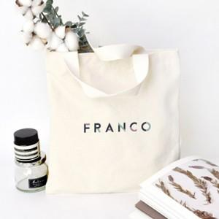

【상세/제작정보】 | <p><span style="font-size: 14pt;">※ 종이케이스 포장시 입수량 60개, 운임비 4,000원(VAT별도) 발생 됩니다.</span></p><p><span style="font-size: 14pt;">※ 칼라인쇄 디자인에 따라 인쇄비 편차 발생 됩니다.</span></p>

【인쇄/포장옵션】 | 실크, 풀칼라 / 포장불가능

【공급단가】 | 수량 | 100~ | 300~ | 1,000~ | 3,000~ | 10,000~
*VAT별도 | 단가 | 2,600원 | 2,540원 | 2,460원 | 2,340원 | 2,300원

【상품 URL】 | https://www.synergygift.co.kr:443/src/goods_detail.php?gdno=20393

